Teht 1
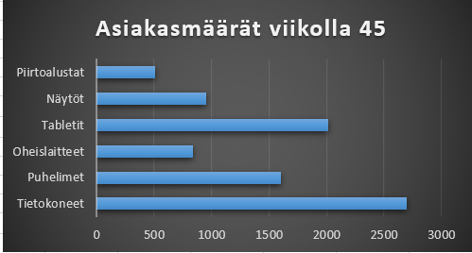
1. Tee viikon 45 asiakasmääristä palkkikaavio tälle sivulle taulukon viereen.
- otsikko Asiakasmäärät viikolla 45
- asiakasmäärät näkyvät kaaviossa lukuina
2. Tee kaaviolle ylätunniste, johon kirjoitat nimesi.

Asiakasmäärät viikon aikana

Osasto | vko 44 | vko 45 | vko 46
Tietokoneet | 2816 | 2700 | 3010
Puhelimet | 1530 | 1600 | 1840
Oheislaitteet | 844 | 840 | 950
Tabletit | 1851 | 2012 | 1850
Asiakasmäärät viikolla 45
Näytöt | 965 | 950 | 880
Piirtoalustat | 420 | 510 | 495
Yhteensä | 8426 | 8612 | 9025

Teht 2
1. Valitse taulukosta neljä autoa ja
piirrä niiden maaliskuun myynneistä pylväskaavio.
2. Kirjoita kaavion otsikoksi Maalismyynti (kpl)
3. Muuta pylväiden väriksi keltainen

AUTOJEN MYYNTI ALKUVUONNA (kappaletta)

Maalismyynti (kpl)
 | tammi | helmi | maalis
Opel Corsa | 45 | 12 | 32
Opel Vectra | 10 | 23 | 33
Opel Omega | 50 | 32 | 12
Fiat Tipo | 30 | 24 | 68
Ford Ka | 27 | 12 | 45
Ford Siesta | 30 | 4 | 45
VW Polo | 50 | 24 | 30
VW Golf | 22 | 34 | 50
VW Passat | 17 | 20 | 18
Toyota Yaris | 39 | 44 | 45
Toyota Corolla | 20 | 18 | 11
Toyota Star | 5 | 7 | 9
Nissan Micra | 56 | 70 | 67
Nissan Sunny | 44 | 23 | 56
Nissan Almera | 2 | 7 | 10
Nissan Primera | 6 | 15 | 19
Citroen Xara | 10 | 12 | 19
Citroen Xantia | 3 | 4 | 8
Volvo 204 | 8 | 12 | 20
BMW | 12 | 15 | 23
Mercedes-Benz | 8 | 8 | 8

Teht 3
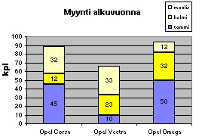
Tee autojen myynneistä mallin mukainen kaavio.
- kunkin automerkin myynnit omassa pylväässään
- myyntimäärät näkyvät pylväiden sisällä numeroina
- otsikko "Myynti alkuvuonna"
- pystyakselin selitteeksi "kpl"
- Kuukausiselite oikeaan ylänurkkaan

MYYNTI ALKUVUONNA (kappaletta)

 | tammi | helmi | maalis
Opel Corsa | 45 | 12 | 32
Opel Vectra | 10 | 23 | 33
Opel Omega | 50 | 32 | 12
Myynti alkuvuonna
Myynti alkuvuonna
Myynti alkuvuonna

Teht 4
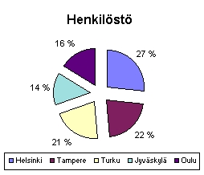
Tee henkilöstöstä mallin mukainen ympyräkaavio.
- otsakkeeksi "Henkilöstö"
- prosenttiosuudet
- selite kaavion alapuolelle.

Veranta Oy:n henkilöstö

Helsinki | 340
Tampere | 280
Turku | 269
Jyväskylä | 180
Oulu | 207
Yhteensä | 1276
Henkilöstä

Teht 5
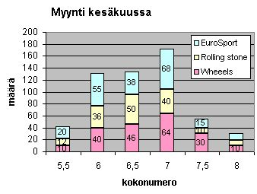
Havainnollista rullaluistimien myyntiä mallin mukaisella pylväskaaviolla.
Kaaviossa on oltava näkyvissä luistimen kokonumero ja myydyt määrät pylväiden sisällä.
Sijoita kaavio omalle kaavioarkilleen. Nimeä arkki nimellä Rullaluistimet
(vinkki: lisää heittomerkki kokonumeron eteen niin Excel käsittelee niitä tekstinä)

MIESTEN RULLALUISTIMIEN MYYNTI
KESÄKUU

 | Luistimen koko:
Malli | 5.5 | 6 | 6.5 | 7 | 7.5 | 8
Wheeels | 10 | 40 | 46 | 64 | 30 | 10
Rolling stone | 12 | 36 | 50 | 40 | 10 | 9
EuroSport | 20 | 55 | 38 | 68 | 15 | 12

 |  |  |  | Luistimen | kokonumero

Teht 6
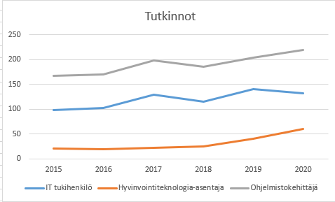
1. Lisää taulukon yläpuolelle sarakeotsikoiksi vuosiluvut 2015, ... 2020. (Muista hipsut!)
2. Tee taulukon alapuolelle tutkintojen määrän kehitystä kuvaava viivakaavio.
Kaaviossa pitää näkyä myös vuosiluvut.

Suoritetut tutkinnot

IT tukihenkilö | 98 | 102 | 129 | 115 | 140 | 132
Hyvinvointiteknologia-asentaja | 20 | 19 | 22 | 25 | 40 | 60
Ohjelmistokehittäjä | 167 | 170 | 198 | 186 | 204 | 220
Yhteensä | 285 | 291 | 349 | 326 | 384 | 412

2015 2016 2017 2018 2019 2020

Teht 7
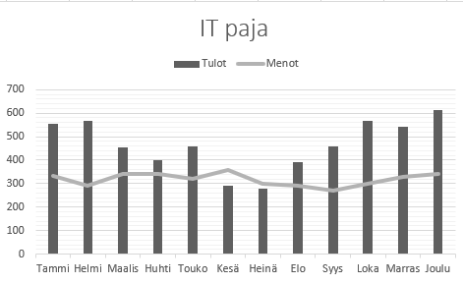
Piirrä kaavio, jossa tulot näkyvät pylväinä ja menot viivana.

IT paja

 | Tulot | Menot
Tammi | 555 | 333
Helmi | 567 | 290
Maalis | 456 | 340
Huhti | 400 | 340
Touko | 459 | 320
Kesä | 289 | 360
Heinä | 280 | 300
Elo | 390 | 289
Syys | 457 | 270
Loka | 567 | 300
Marras | 544 | 329
Joulu | 612 | 340
IT paja

